Sheet1
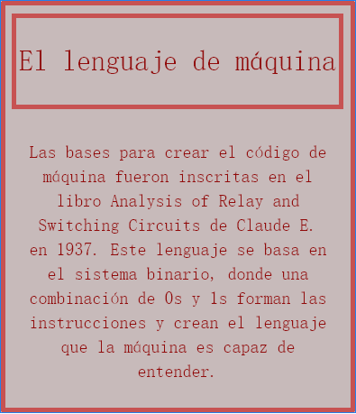
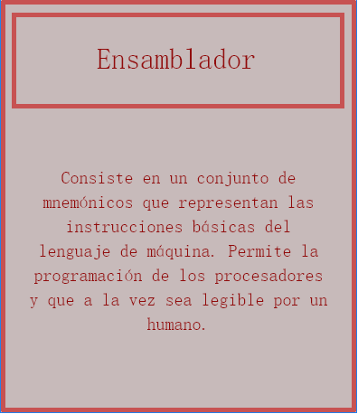
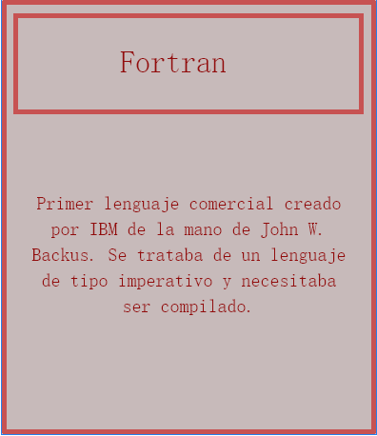
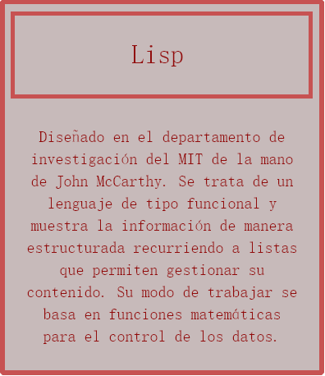
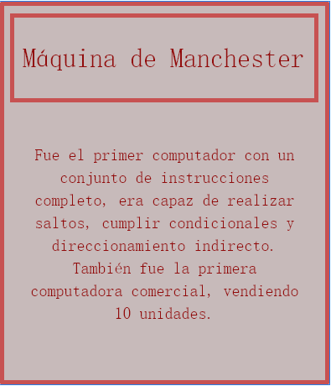
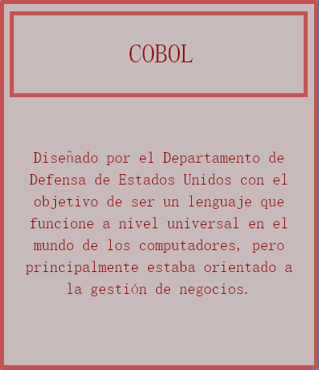
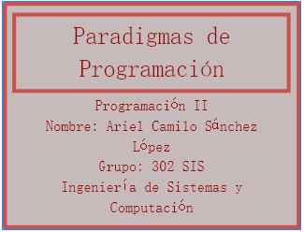
 | Altura | Linea Central
Motor analítico - Charles Babbage | 1 | 0
Máquina de Turing – Alan Turing | -1 | 0
Lenguaje de máquina – Claude E. Shannon | 1 | 0
Máquina de Manchester – Max Newmann | -1 | 0
Ensamblador – 1949 | 1 | 0
Fortran – 1956 | -1 | 0
Lisp – 1958 | 1 | 0
COBOL – 1960 | -1 | 0
C – 1972 | 1 | 0
PROLOG – 1972 | -1 | 0
Java – 1995 | 1 | 0
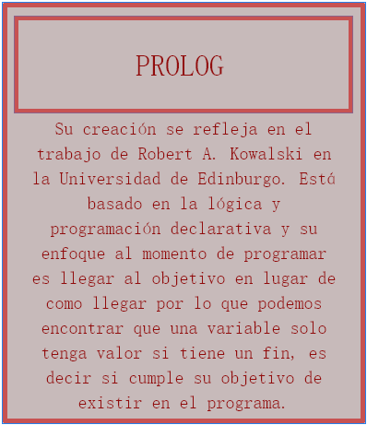
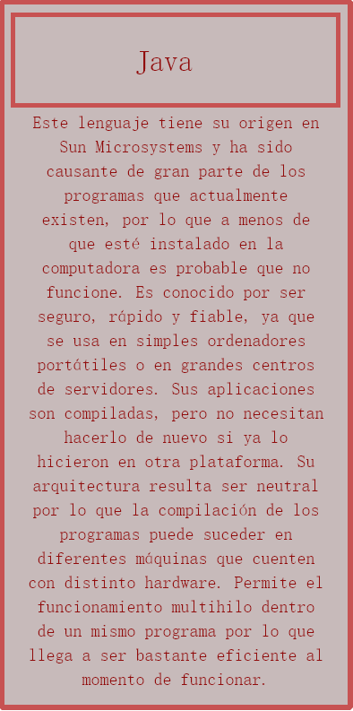
Fecha | Paradigma | Altura | Linea Central
1840 | Motor analítico - Charles Babbage | 1 | 0
1936 | Máquina de Turing – Alan Turing | -1 | 0
1937 | Lenguaje de máquina – Claude E. Shannon | 1 | 0
1948 | Máquina de Manchester – Max Newmann | -1 | 0
1949 | Ensamblador – 1949 | 1 | 0
1956 | Fortran – 1956 | -1 | 0
1958 | Lisp – 1958 | 1 | 0
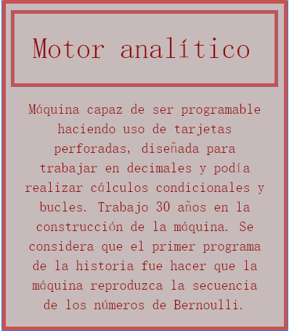
1960 | COBOL – 1960 | -1 | 0
1972 | C – 1972 | 1 | 0
1972 | PROLOG – 1972 | -1 | 0
1995 | Java – 1995 | 1 | 0
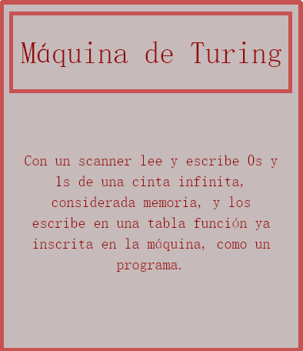
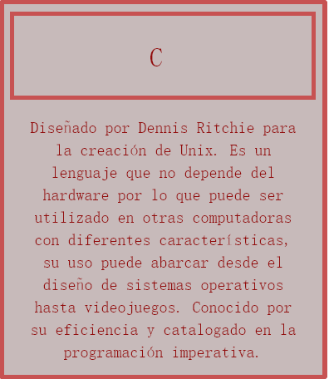

 |  |  |  | a

